Лист1
Номенклатура | Артикул | Состав | Цвет | Характеристика | Цена ОПТ, включая НДС | Заказ | Сумма
АКСЕССУАРЫ ДЛЯ ЗДОРОВЬЯ И КРАСОТЫ
СЕРИЯ СТРЕЙЧ - уникальная разработка нашей компании. В трикотажное эластичное полотно закрепляется живой волос овцы, таким образом согревающий и оздоровительный эффекты шерсти сочетаются с компрессионным. Продукция серии является всесезонной, применяется не только при болевых симптомах, но и при активном отдыхе и занятиях спортом. Изделия деликатно фиксируют суставы, согревают и массируют кожу, обеспечивая прилив крови и усиливая эффект применяемых мазей.
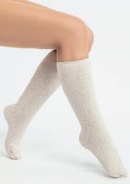 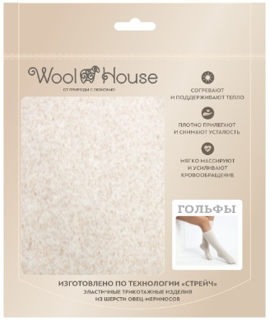 |  |  |  |  | Гольфы легко надевать и снимать за счет их эластичности, даже в случае сильных отеков. Изделие не сдавливает пальцы ног и пятку, не причиняет боли в случае, если есть травмы суставов или иные деформации ступней, а деликатно фиксирует суставы и прогревает мышцы. Высокие гольфы можно носить, развернув по всей длине голени до колена или сделав красивый меховой манжет-отворот. Материал - трикотажное полотно с чистошерстяным ворсом. Изделие имеет индивидуальную упаковку.
Гольфы меховые стрейч | T.10.21.М.ГС | ворс 100% шерсть, трикотажная основа - 95% полиэфир, 5% эластан | бежевый | S 35-36 обхват икры (29-35) | 1,090 ₽ |  | 0 ₽
Гольфы меховые стрейч | T.10.21.М.ГС |  |  | M 37-38 обхват икры (33-40) | 1,090 ₽ |  | 0 ₽
Гольфы меховые стрейч | T.10.21.М.ГС |  |  | L 39-40 обхват икры (35-42) | 1,090 ₽ |  | 0 ₽
Гольфы меховые стрейч | T.10.21.М.ГС |  |  | XL 41-42 обхват икры (37-43) | 1,090 ₽ |  | 0 ₽
Гольфы меховые стрейч | T.10.21.М.ГС |  |  | XXL 43-44 обхват икры (38-46) | 1,090 ₽ |  | 0 ₽
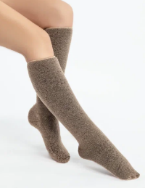 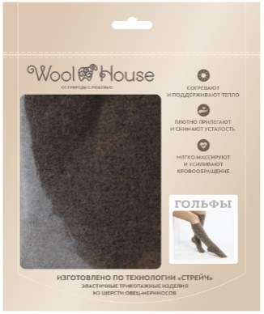 |  |  |  |  | Гольфы легко надевать и снимать за счет их эластичности, даже в случае сильных отеков. Изделие не сдавливает пальцы ног и пятку, не причиняет боли в случае, если есть травмы суставов или иные деформации ступней, а деликатно фиксирует суставы и прогревает мышцы. Высокие гольфы можно носить, развернув по всей длине голени до колена или сделав красивый меховой манжет-отворот. Материал - трикотажное полотно с чистошерстяным ворсом. Изделие имеет индивидуальную упаковку.
Гольфы меховые стрейч | T.10.21.М.ГС | ворс 100% шерсть, трикотажная основа - 95% полиэфир, 5% эластан | коричневый | S 35-36 обхват икры (29-35) верблюд | 1,140 ₽ |  | 0 ₽
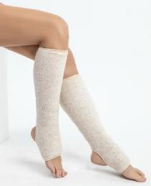 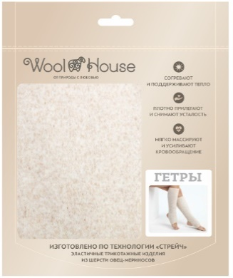 |  |  |  |  | Благодаря своему дизайну (открытая пятка и пальцы ног) гетры незаменимы для спортсменов, танцоров и гимнастов, которым необходимо сохранить подвижность голеностопа и обеспечить прогрев и сохранение тепла икроножных мышц, а благодаря эластану в трикотажной основе- изделия плотно прилегают и не сваливаются с ног при движении. Материал - трикотажное полотно с чистошерстяным ворсом. Изделие имеет индивидуальную упаковку.
Гетры меховые стрейч | T.10.47.М.ГтС | ворс 100% шерсть, трикотажная основа - 95% полиэфир, 5% эластан | бежевый | S 35-36 (обхват икры 29-35) | 910 ₽ |  | 0 ₽
Гетры меховые стрейч | T.10.47.М.ГтС |  |  | М 37-38 (обхват икры 33-40) | 910 ₽ |  | 0 ₽
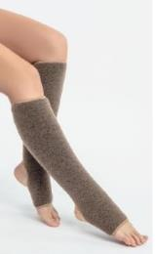 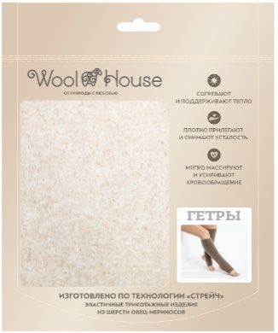 |  |  |  |  | Благодаря своему дизайну (открытая пятка и пальцы ног) гетры незаменимы для спортсменов, танцоров и гимнастов, которым необходимо сохранить подвижность голеностопа и обеспечить прогрев и сохранение тепла икроножных мышц, а благодаря эластану в трикотажной основе- изделия плотно прилегают и не сваливаются с ног при движении. Материал - трикотажное полотно с чистошерстяным ворсом. Изделие имеет индивидуальную упаковку.
Гетры меховые стрейч | T.10.47.М.ГтС | ворс 100% шерсть, трикотажная основа - 95% полиэфир, 5% эластан | коричневый | S 35-36 (обхват икры 29-35) верблюд | 930 ₽ |  | 0 ₽
Гетры меховые стрейч | T.10.47.М.ГтС |  |  | М 37-38 (обхват икры 33-40) верблюд | 930 ₽ |  | 0 ₽
Гетры меховые стрейч | T.10.47.М.ГтС |  |  | XL 41-42 (обхват икры 37-44) верблюд | 930 ₽ |  | 0 ₽
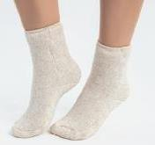 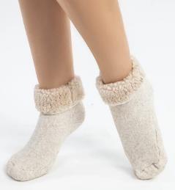 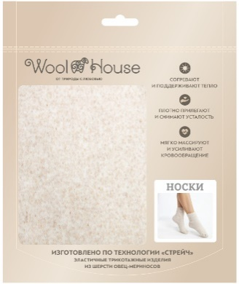 |  |  |  |  | Носки мягко массируют стопу. Они обладают теплозащитными свойствами, легкие и мягкие, защищают от переохлаждения, оберегают от простудных заболеваний. Носки можно носить с обувью с широким мысом, обеспечивая прогрев ног сухим теплом целый день. Материал - трикотажное полотно с чистошерстяным ворсом. Изделие имеет индивидуальную упаковку.
Носки меховые стрейч | T.10.23.М.ННС | ворс 100% шерсть, трикотажная основа - 95% полиэфир, 5% эластан | бежевый | 35-36 | 770 ₽ |  | 0 ₽
Носки меховые стрейч | T.10.23.М.ННС |  |  | 37-38 | 770 ₽ |  | 0 ₽
Носки меховые стрейч | T.10.23.М.ННС |  |  | 39-40 | 770 ₽ |  | 0 ₽
Носки меховые стрейч | T.10.23.М.ННС |  |  | 41-42 | 770 ₽ |  | 0 ₽
Носки меховые стрейч | T.10.23.М.ННС |  |  | 43-44 | 770 ₽ |  | 0 ₽
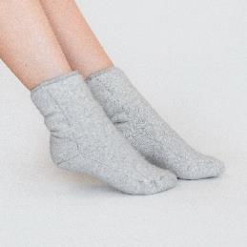 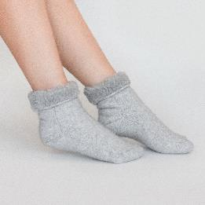 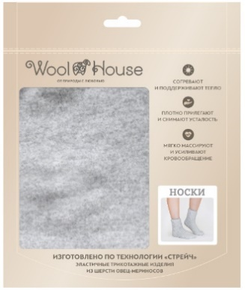 |  |  |  |  | Носки мягко массируют стопу. Они обладают теплозащитными свойствами, легкие и мягкие, защищают от переохлаждения, оберегают от простудных заболеваний. Носки можно носить с обувью с широким мысом, обеспечивая прогрев ног сухим теплом целый день. Материал - трикотажное полотно с чистошерстяным ворсом. Изделие имеет индивидуальную упаковку.
Носки меховые стрейч | T.10.23.М.ННС | ворс 100% шерсть, трикотажная основа - 95% полиэфир, 5% эластан | серый | 35-36 серый | 770 ₽ |  | 0 ₽
Носки меховые стрейч | T.10.23.М.ННС |  |  | 37-38 серый | 770 ₽ |  | 0 ₽
Носки меховые стрейч | T.10.23.М.ННС |  |  | 39-40 серый | 770 ₽ |  | 0 ₽
Носки меховые стрейч | T.10.23.М.ННС |  |  | 41-42 серый | 770 ₽ |  | 0 ₽
Носки меховые стрейч | T.10.23.М.ННС |  |  | 43-44 серый | 770 ₽ |  | 0 ₽
 | 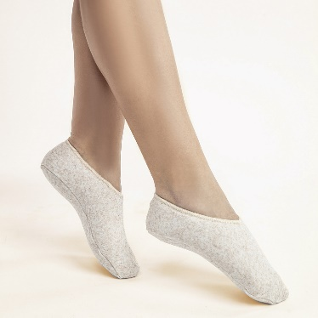 |  |  |  | Подследники согревают сухим теплом, массируют стопу, помогают улучшить кровообращение. Подходят для домашней и уличной обуви. Подследники плотно прилегают к ноге, фиксируя сустав в правильном положении, снимают таким образом болевой синдром при проблемах с суставами. Материал - трикотажное полотно с чистошерстным ворсом. Изделие имеет индивидуальную упаковку.
Подследники меховые стрейч | T.10.24.М.ПдС | ворс 100% шерсть, трикотажная основа - 95% полиэфир, 5% эластан | бежевый | 35-36 | 620 ₽ |  | 0 ₽
Подследники меховые стрейч | T.10.24.М.ПдС |  |  | 37-38 | 620 ₽ |  | 0 ₽
Подследники меховые стрейч | T.10.24.М.ПдС |  |  | 39-40 | 620 ₽ |  | 0 ₽
Подследники меховые стрейч | T.10.24.М.ПдС |  |  | 41-42 | 620 ₽ |  | 0 ₽
Подследники меховые стрейч | T.10.24.М.ПдС |  |  | 43-44 | 620 ₽ |  | 0 ₽
 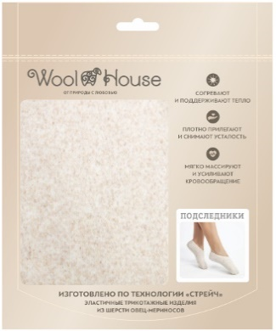 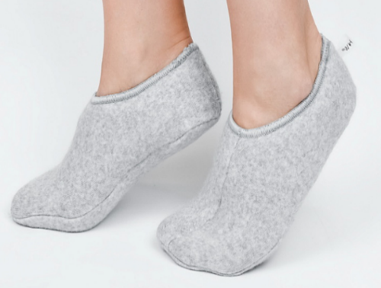 |  |  |  |  | Подследники согревают сухим теплом, массируют стопу, помогают улучшить кровообращение. Подходят для домашней и уличной обуви. Подследники плотно прилегают к ноге, фиксируя сустав в правильном положении, снимают таким образом болевой синдром при проблемах с суставами. Материал - трикотажное полотно с чистошерстным ворсом. Изделие имеет индивидуальную упаковку.
Подследники меховые стрейч | T.10.24.М.ПдС | ворс 100% шерсть, трикотажная основа - 95% полиэфир, 5% эластан | серый | 37-38 серый | 620 ₽ |  | 0 ₽
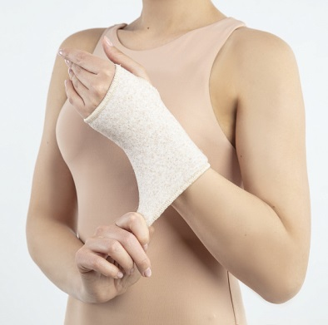
Подследники меховые стрейч | T.10.24.М.ПдС |  |  | 43-44 серый | 620 ₽ |  | 0 ₽
 |  |  |  |  | Повязка фиксирует сустав, сохраняя работоспособность пальцев руки. Повязку легко снимать и надевать самостоятельно. Микромассаж обеспечивает прилив крови к кисти, успокаивая болевые ощущения и стабилизируя давление. Материал - трикотажное полотно с чистошерстяным ворсом.
Повязка на запястье согревающая стрейч серый | T.10.45.М.ЗС | ворс 100% шерсть, трикотажная основа - 95% полиэфир, 5% эластан | серый | 9-10 (обхват запястья 25-32) | 310 ₽ |  | 0 ₽
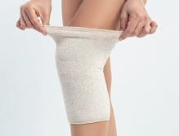 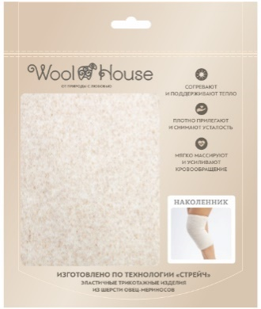 |  |  |  |  | Наколенник аккуратно фиксирует коленный сустав, но не пережимает кожу. Хорошо удерживается на ноге, незаметен под одеждой. Он согревает сухим теплом, а благодаря микромассажу кровь циркулирует и клетки насыщаются кислородом. Можно носить целый день, не испытывая дискомфорта. Материал - трикотажное полотно с чистошерстяным ворсом. Изделие имеет индивидуальную упаковку.
Наколенник согревающий стрейч | T.10.22.М.НлС | ворс 100% шерсть, трикотажная основа - 95% полиэфир, 5% эластан | бежевый | S 42-48 обхват колена 33-37 | 520 ₽ |  | 0 ₽
Наколенник согревающий стрейч | T.10.22.М.НлС |  |  | M 48-54 обхват колена 37-41 | 520 ₽ |  | 0 ₽
Наколенник согревающий стрейч | T.10.22.М.НлС |  |  | Xlобхват 45-49 | 520 ₽ |  | 0 ₽ | ожидается в ноябре
Наколенник согревающий стрейч | T.10.22.М.НлС |  |  | L 54-64 обхват колена 41-45 | 520 ₽ |  | 0 ₽
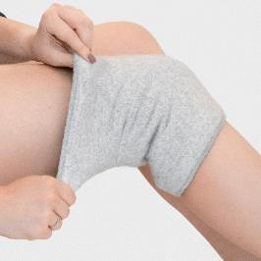 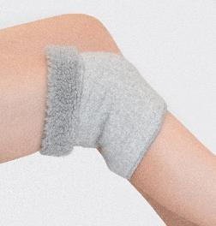 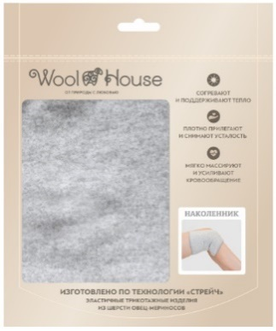 |  |  |  |  | Наколенник аккуратно фиксирует коленный сустав, но не пережимает кожу. Хорошо удерживается на ноге, незаметен под одеждой. Он согревает сухим теплом, а благодаря микромассажу кровь циркулирует и клетки насыщаются кислородом. Можно носить целый день, не испытывая дискомфорта. Материал - трикотажное полотно с чистошерстяным ворсом. Изделие имеет индивидуальную упаковку.
Наколенник согревающий стрейч | T.10.22.М.НлС | ворс 100% шерсть, трикотажная основа - 95% полиэфир, 5% эластан | серый | S 42-48 обхват колена 33-37 серый | 520 ₽ |  | 0 ₽
Наколенник согревающий стрейч | T.10.22.М.НлС |  |  | M 48-54 обхват колена 37-41 серый | 520 ₽ |  | 0 ₽ | ожидается в ноябре
Наколенник согревающий стрейч | T.10.22.М.НлС |  |  | L 54-64 обхват колена 41-45 серый | 520 ₽ |  | 0 ₽
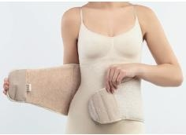 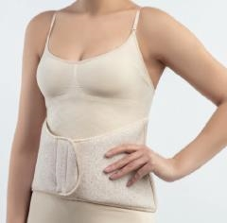 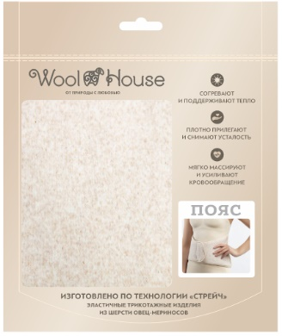 |  |  |  |  | Пояс используется для прогрева сухим теплом (в сочетании с массажем, физиотерапией и лечебными мазями). Обхват талии регулируется широкой застежкой-липучкой. Пояс защищает от холода, выполняет поддерживающую функцию в виде бандажа и снижает нагрузку на поясницу. Благодаря косточкам, которые вставлены в боковые швы, пояс не собирается на спине складками. Он не заметен под одеждой. Материал - трикотажное полотно с чистошерстяным ворсом. Изделие имеет индивидуальную упаковку.
Пояс согревающий стрейч | T.10.26.М.ПС | ворс 100% шерсть, трикотажная основа - 95% полиэфир, 5% эластан | бежевый | S обхват талии 62-77 | 1,590 ₽ |  | 0 ₽
Пояс согревающий стрейч | T.10.26.М.ПС |  |  | M обхват талии 77-92 | 1,590 ₽ |  | 0 ₽
Пояс согревающий стрейч | T.10.26.М.ПС |  |  | L обхват талии 92-107 | 1,590 ₽ |  | 0 ₽
Пояс согревающий стрейч | T.10.26.М.ПС |  |  | XL обхват талии 107-122 | 1,590 ₽ |  | 0 ₽ | ожидается в ноябре
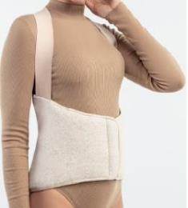 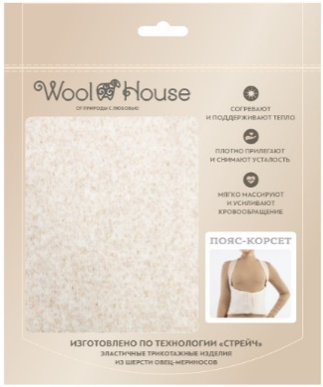 |  |  |  |  | Пояс-корсет с легким компрессионным эффектом защищает от переохлаждения, сквозняков, мышечных травм при физических нагрузках, показан при радикулите и остеохондрозе. Регулируется застежкой-липучкой на талии. Мягкие резинки на плечах препятствуют скольжению стрейчевого полотна на спине и образованию складок. Косточки, вставленные в боковые швы, помогают перераспределить нагрузку на позвоночник. Материал - трикотажное полотно с чистошерстяным ворсом. Изделие имеет индивидуальную упаковку.
Пояс-корсет согревающий стрейч | T.10.48.М.ПКС | ворс 100% шерсть, трикотажная основа - 95% полиэфир, 5% эластан | бежевый | S-M (обхват талии 62-77) | 2,250 ₽ |  | 0 ₽ | ожидается в ноябре
 |  |  |  | 2L-3XL (обхват талии 92-107 | 2,250 ₽ |  | 0 ₽
 |  |  |  | 4XL-5XL (обхват талии 107-122) | 2,250 ₽ |  | 0 ₽
Пояс-корсет согревающий стрейч | T.10.48.М.ПКС |  |  | L-XL (обхват талии 77-92) | 2,250 ₽ |  | 0 ₽
Вязаные согревающие изделия
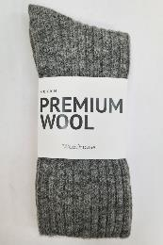 |  |  |  |  | Универсальные носки связаны из премиальной пряжи в трех базовых оттенках. Легкие и невероятно теплые – благодаря шерсти мериноса и шерсти альпаки в составе, полиамид повышает износоустойчивость, а эластан – растяжимость.
Носки WH Альпака |  | 25% альпака, 35% шерсть, 30% полиамид, 10% эластан | молочный | молочный 36-38 | 990 ₽ |  | 0 ₽
Носки WH Альпака |  |  |  | молочный 39-41 | 990 ₽ |  | 0 ₽
Носки WH Альпака |  |  | серый | серый 36-38 | 990 ₽ |  | 0 ₽
Носки WH Альпака |  |  |  | серый 39-41 | 990 ₽ |  | 0 ₽
Носки WH Альпака |  |  |  | серый 42-44 | 990 ₽ |  | 0 ₽
Носки WH Альпака |  |  | коричневый | коричневый 36-38 | 990 ₽ |  | 0 ₽
Носки WH Альпака |  |  |  | коричневый 39-41 | 990 ₽ |  | 0 ₽
Носки WH Альпака |  |  |  | коричневый 42-44 | 990 ₽ |  | 0 ₽
Согревающие аксессуары
СЕРИЯ СОГРЕВАЮЩИХ аксессуаров выполнена из трикотажного полотна с чистошерстяным ворсом. Изделия оказывают лёгкий массажный эффект, отводят влагу, не допускают перегрева кожи, способствуют расслаблению мышц и снимают общее напряжение. Пояса, наколенники, повязки, носки этой серии обладают согревающими и защитными свойствами - изделия можно использовать для защиты от ветра и холода, для профилактики простудных заболеваний, для снятия напряжения и болей. Натуральная шерсть обладает обезболивающими, антибактериальными, противовоспалительными свойствами.
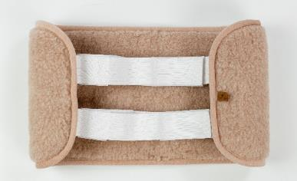 |  |  |  |  | Двухслойный пояс из трикотажного полотна с чистошерстяным ворсом. Обхват талии регулируется широкой застежкой-липучкой.
Пояс радикулитный | T.10.19.М.ПР.B | ворс 100% шерсть | бежевый | пояс радикулитный двойной бежевый | 760 ₽ |  | 0 ₽
 |  |  |  |  | Двухслойный пояс. Верх из плащевой ткани, низ - из трикотажного полотна с чистошерстяным ворсом. Обхват талии регулируется широкой застежкой-липучкой.
Пояс радикулитный (защита) | T.10.19.М.ПР |  | бежевый | 60-68 (ОТ 124-132) | 400 ₽ |  | 0 ₽
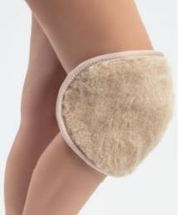 |  |  |  |  | Двусторонний наколенник из трикотажного полотна с чистошерстяным ворсом. Мягкие эластичные резинки и удобная текстильная застёжка позволяют регулировать обхват колена.
Наколенник меховой | T.10.5.М.НК | ворс 100% шерсть | бежевый | двойной бежевый | 450 ₽ |  | 0 ₽
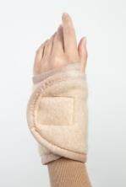 |  |  |  |  | Повязка из трикотажного полотна с чистошерстяным ворсом, фиксирует запястье с помощью удобной текстильной застёжки, обеспечивает согревание сустава и мягкий массажный эффект.
Повязка | Э.10.12.М.ПН | ворс 100% шерсть | бежевый | на кисть | 170 ₽ |  | 0 ₽
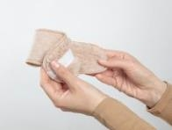 |  |  |  |  | Напульсник из трикотажного полотна с чистошерстяным ворсом аккуратно фиксирует запястье с помощью удобной текстильной застёжки, обеспечивает согревание запястья и мягкий массажный эффект.
Повязка | Э.10.12.М.ПН | ворс 100% шерсть | бежевый | напульсник | 79 ₽ |  | 0 ₽
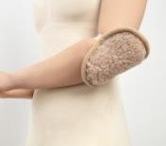 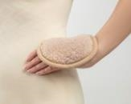 Бархотка |  |  |  |  | Двусторонний аксессуар из трикотажного полотна с чистошерстяным ворсом. Сберегает тепло, обеспечивает микромассаж. Крепится с помощью эластичной ленты.
Сувенир (бархотка) | T.10.42 | ворс 100% шерсть | бежевый | мод.1 | 55 ₽ |  | 0 ₽
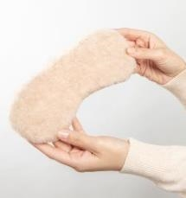 |  |  |  |  | Повязка из трикотажного полотна с чистошерстяным ворсом и внутренней хлопчатобумажной частью, которая не раздражает кожу. Крепление с помощью деликатной шляпной резинки.
Повязка | Э.10.12.М.ПН | 100% шерсть, подкладка - 100% хлопок | бежевый | на глаза | 150 ₽ |  | 0 ₽
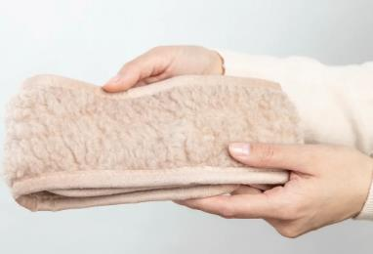 |  |  |  |  | Повязка из двустороннего трикотажного искусственного меха с чистошерстяным ворсом. Удобная застёжка в виде «липучки» позволяет регулировать размер повязки.
Повязка меховая | T.10.15.М.ПС | ворс 100% шерсть , наполнитель - 100% полиэфир | бежевый | универсальная | 220 ₽ |  | 0 ₽
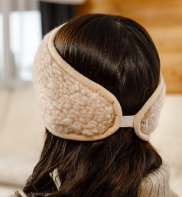 |  |  |  |  | Повязка из трикотажного искусственного меха с чистошерстяным ворсом на резинке.
Повязка меховая | T.10.15.М.ПС | ворс 100% шерсть , наполнитель - 100% полиэфир | бежевый | бежевая | 220 ₽ |  | 0 ₽
 |  |  |  |  | Меховой воротник из трикотажного полотна с чистошерстяным ворсом закрывает шею, плечи, верхнюю часть груди и спины. Отлично прогревает мышцы и суставы шеи и плеч, снимает мускульное напряжение. Застежка на молнию.
Повязка (Воротник меховой) | T.10.11.М.ПВ | ворс 100% шерсть | бежевый | бежевый | 760 ₽ |  | 0 ₽
Средства по уходу за шерстяными изделиями
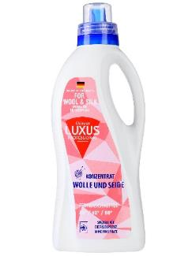 |  |  |  |  | Шампунь-бальзам для стирки шерсти. Бережно воздействует на натуральную ткань, устраняя загрязнения различной сложности и неприятные запахи без риска повреждения ее волокон. Средство можно применять для ручной или автоматической очистки вещей в прохладной воде. В состав жидкости включены природные компоненты, поэтому она безопасна в использовании.
Шампунь | P.7.Ш1 | 5-15% анионные ПАВ, неонные ПАВ |  | 1 л | 400 ₽ |  | 0 ₽
Презентация товара
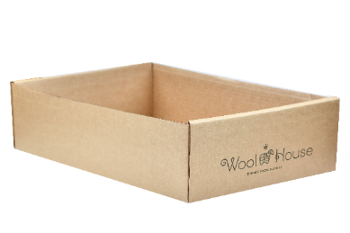 |  |  |  |  | Картонная коробка для выкладки товара согревающей линейки. На передней боковой стороне - логотип WoolHouse.
Коробка WH |  |  | картон | 16*17,5*5,5 | 49 ₽ |  | 0 ₽
ИТОГО: |  |  |  |  |  | 0 | 0 ₽

